상품제안서
다즐 에코그린 친환경 오코텍스 보온보냉백(고급 선물케이스 포함) | 상품코드: F31965

 |  |  |  |  |  |  | 02-412-0044 | www.easy1.co.kr
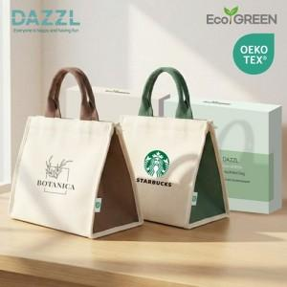

【상세/제작정보】

【인쇄/포장옵션】 | 풀칼라 / 포장지포장

【공급단가】 | 수량 | 100~ | 300~ | 500~ | 1,000~ | 3,000~
*VAT별도 | 단가 | 6,240원 | 6,130원 | 5,970원 | 5,870원 | 5,720원

【상품 URL】 | https://www.easy1.co.kr:443/src/goods_detail.php?gdno=31965

